Artículo 7-29
Rango de Tensión [% de Vn] | Tiempo de despeje [s]
V<50 |  | *Artículo 7-29 NORMA TÉCNICA DE CONEXIÓN Y OPERACIÓN DE PMGD EN INSTALACIONES DE MEDIA TENSIÓN
50≤V≤90
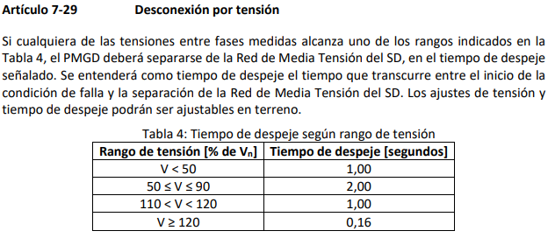
110<V<120
V≥120

